증명서 발급관리 테스트
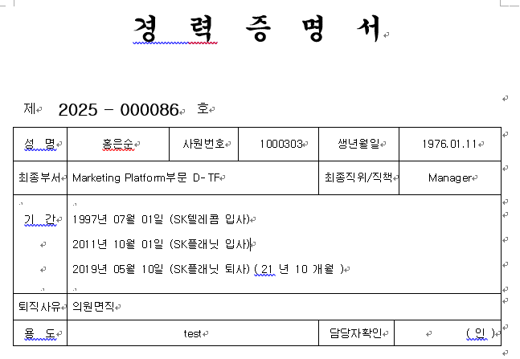
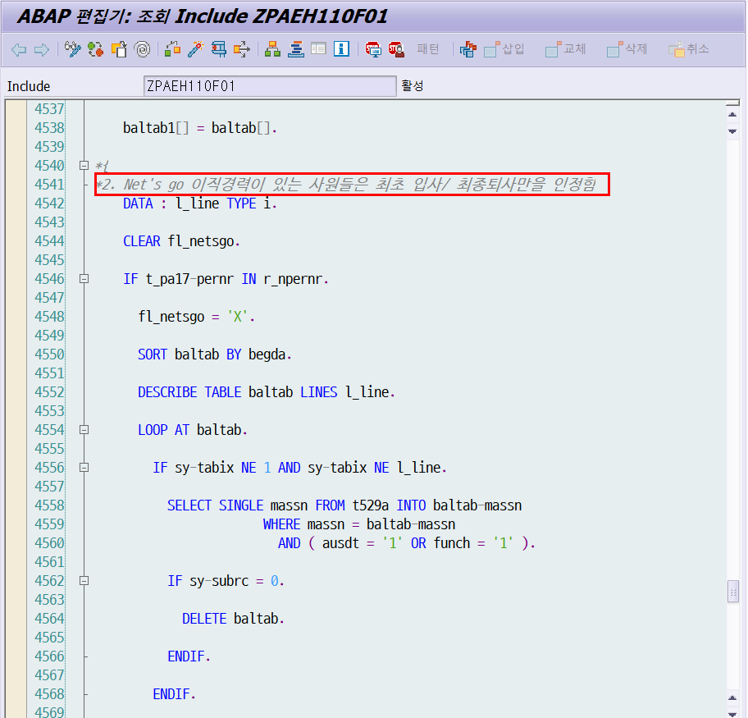
프로그램 | ZPAEH110

차호용 | 1000036 | 7000086 | 7000095
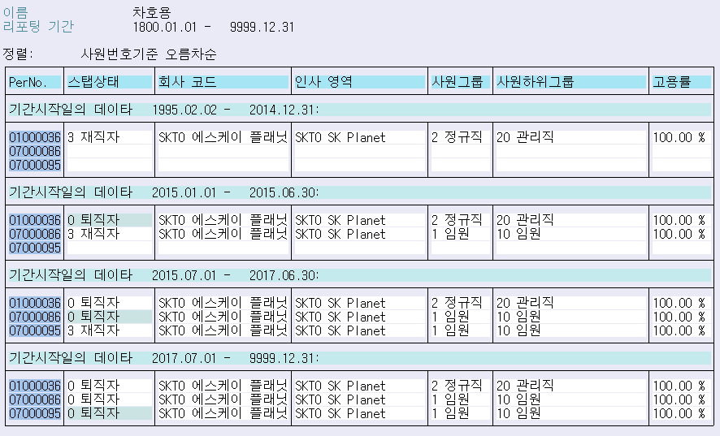
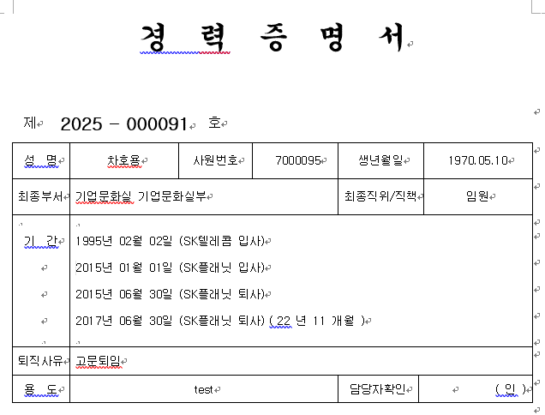

 |  |  |  |  |  |  | * 여기 데이터를 2015.07.01자로 해서 SKP로 해야지 정상적으로 나올 것으로 생각
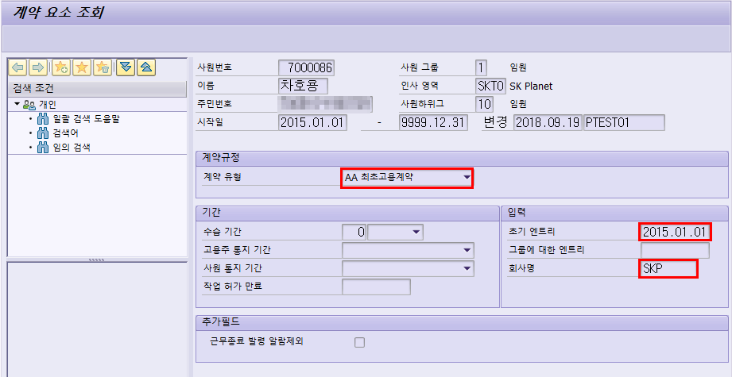
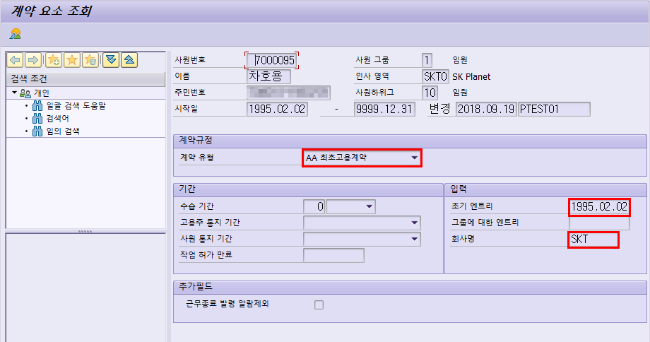

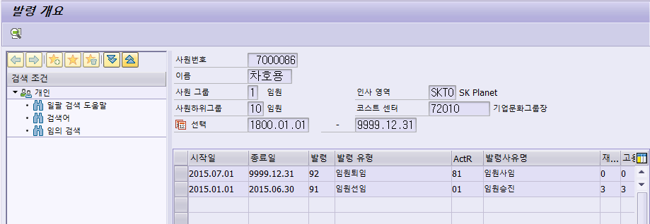

한상윤 | 1104293 | 1000143
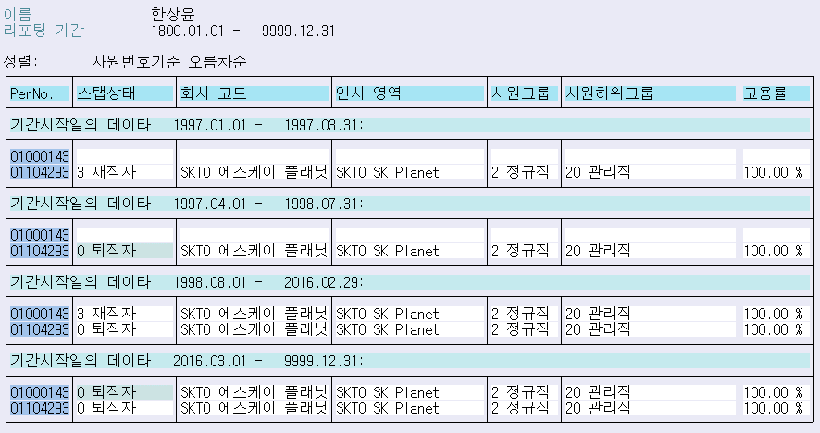
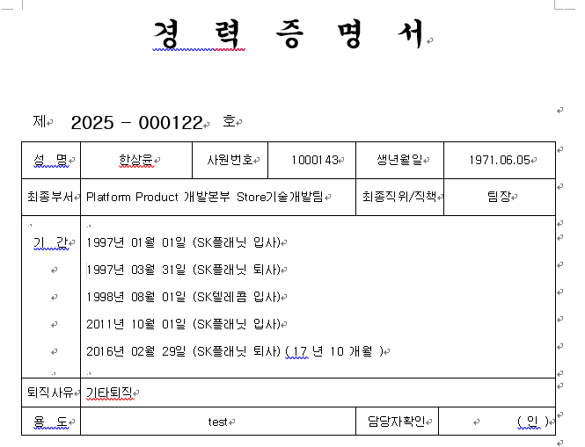

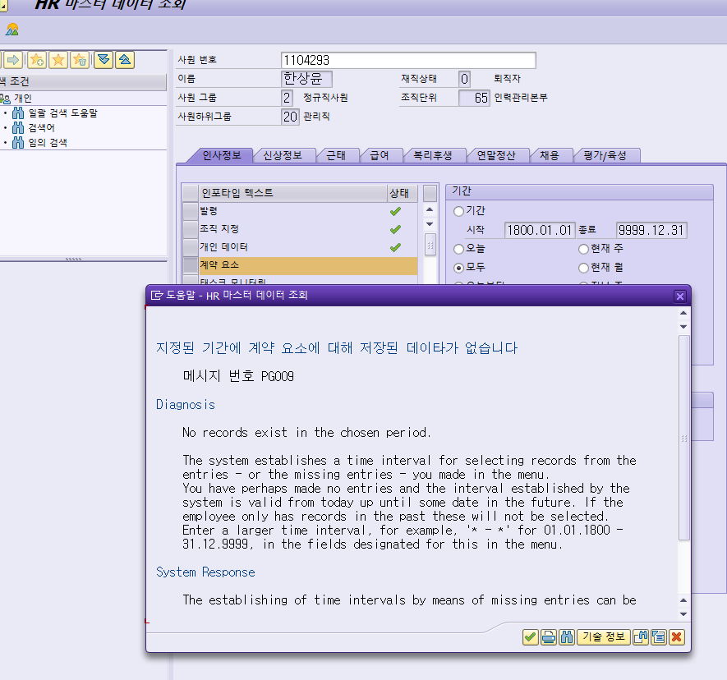
 |  |  |  |  |  | * 1997.01.01자로 인포타입 16번에 AA(최초고용계약)으로 입력해줘야지 정상적으로 나올 듯함

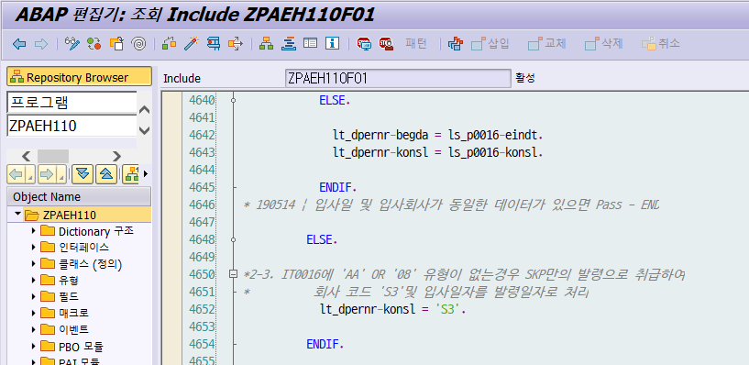

김진우 | 1000145 | 7000126
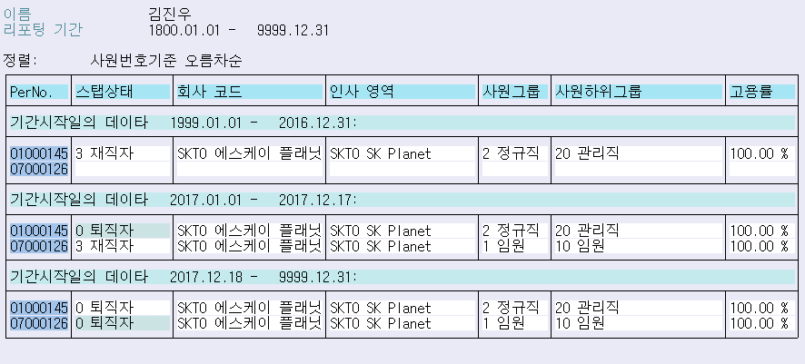
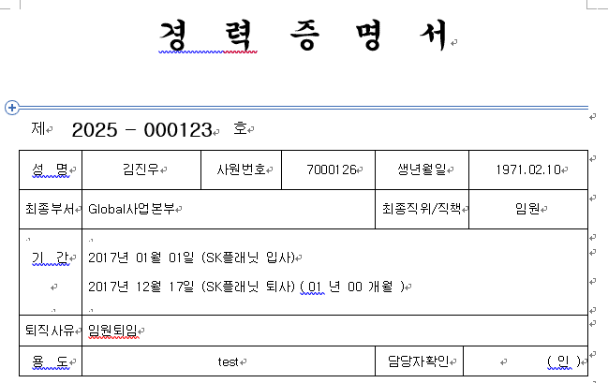

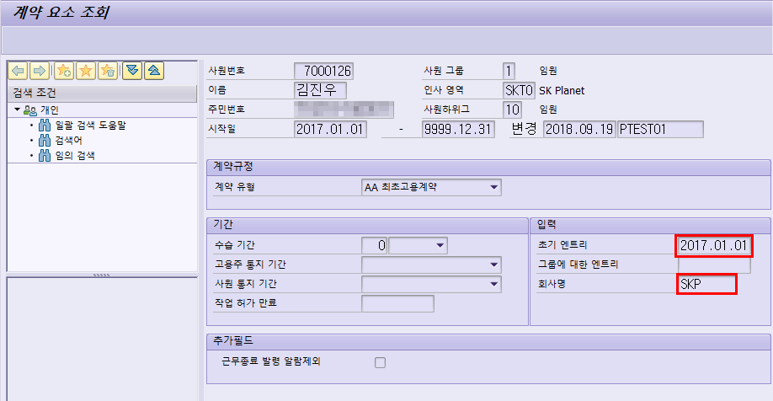

이석준 | 1000162 | 9000828 | => 마지막 사번이 외부사로 계약직이라서 이전 사번의 정보는 읽어오지 않음

조상혁 | 1596712 | 1000214
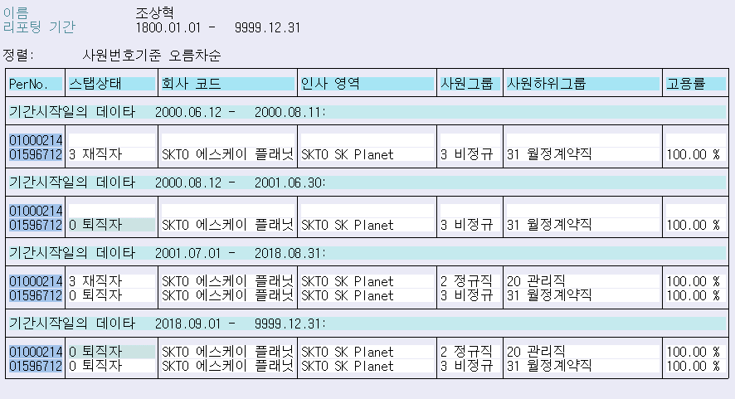
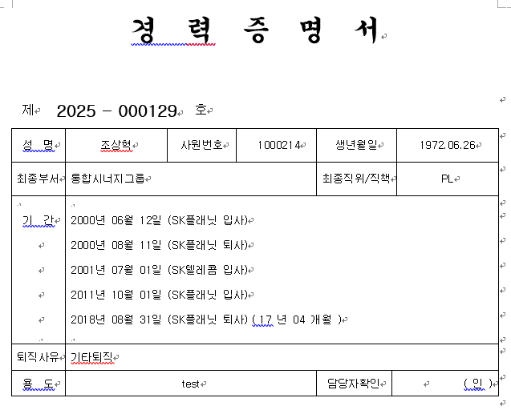

SKT 시절 사번에 인포타입 0016(계약요소)의 AA(최초고용계약) 데이터가 없음
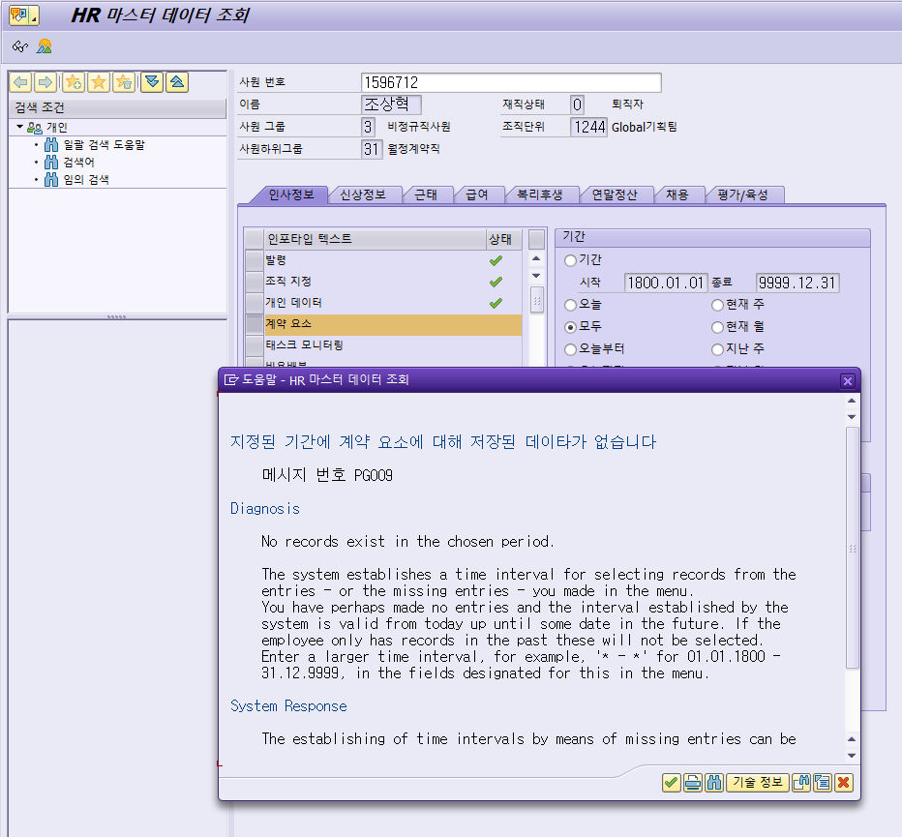

이헌구 | 1598504 | 1000216
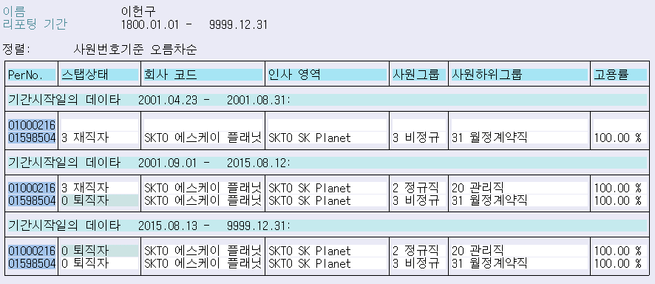
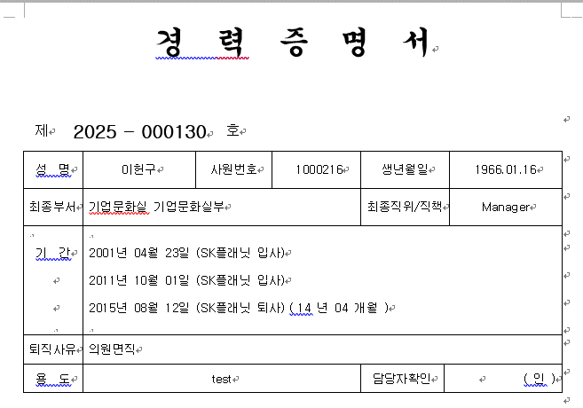

SKT 시절 사번에 인포타입 0016(계약요소) AA(최초고용계약) 필드값이 없어서 이상하게 출력
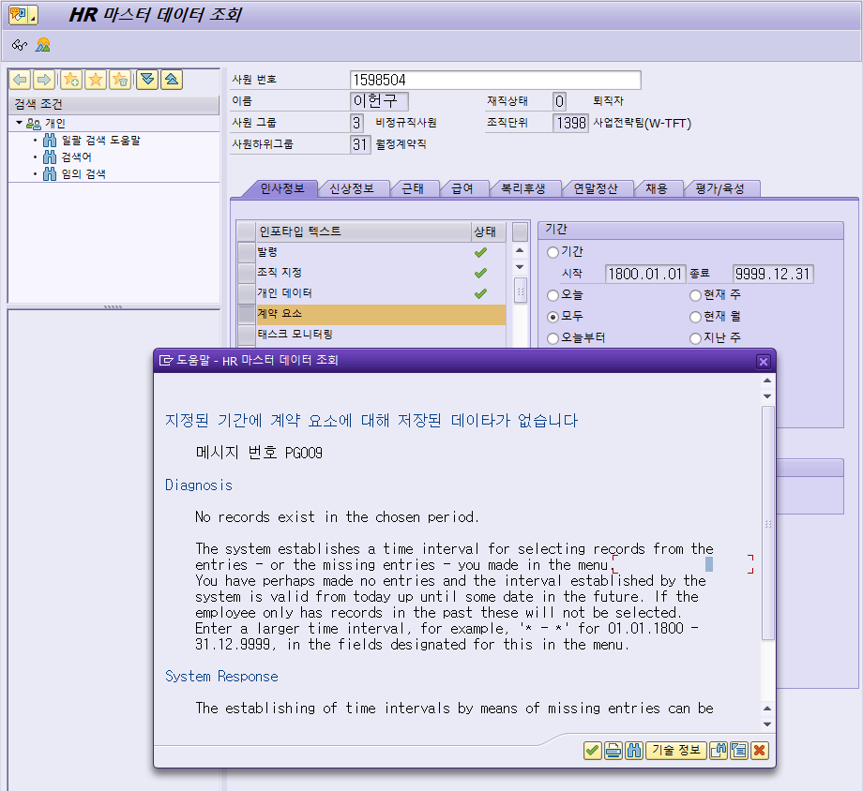

김면중 | 1500034 | 1000219
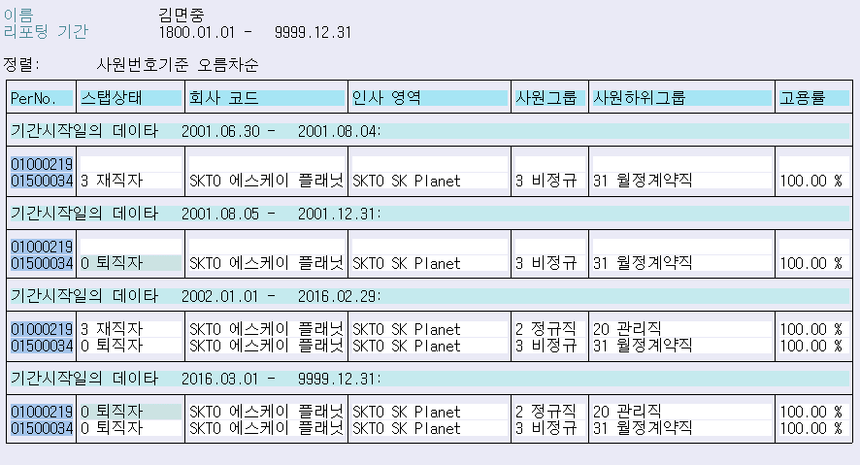
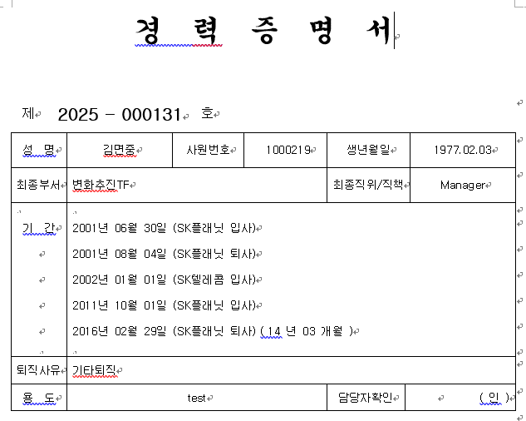

SKT 시절 사번에 인포타입 0016(계약요소) AA(최초고용계약) 필드값이 없어서 이상하게 출력
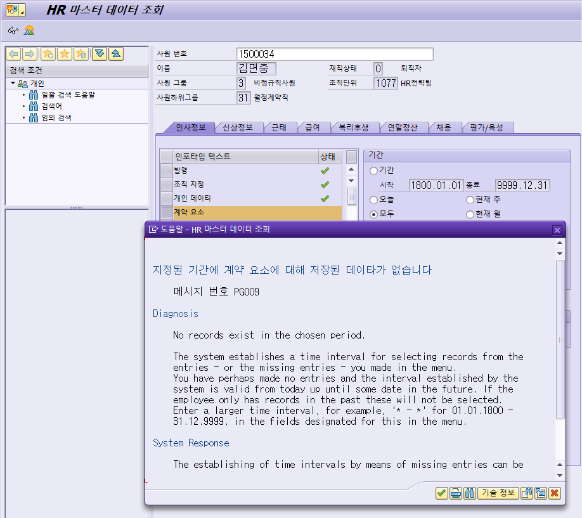

설우재 | 1500064 | 1000223

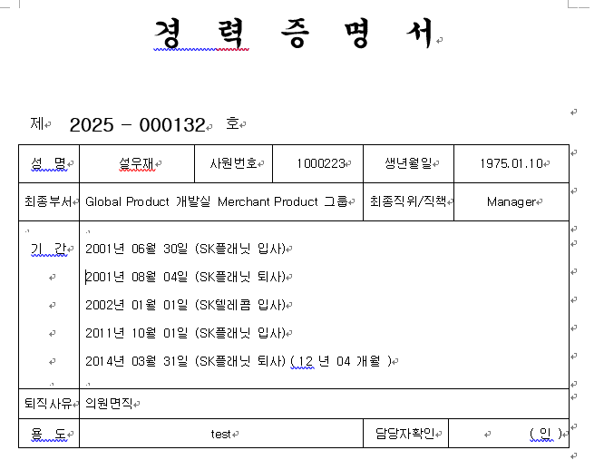

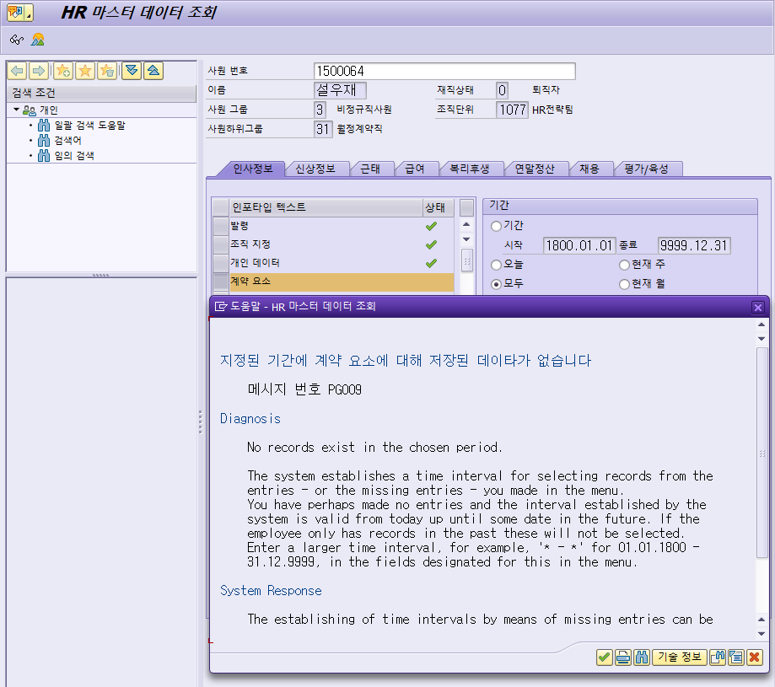

데이터 입력하고 나면 정상적으로 잘 나옴
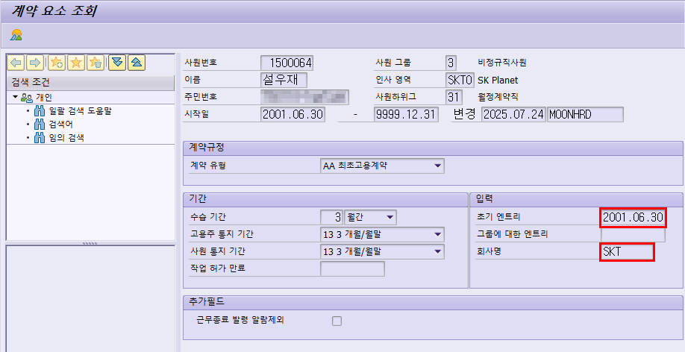
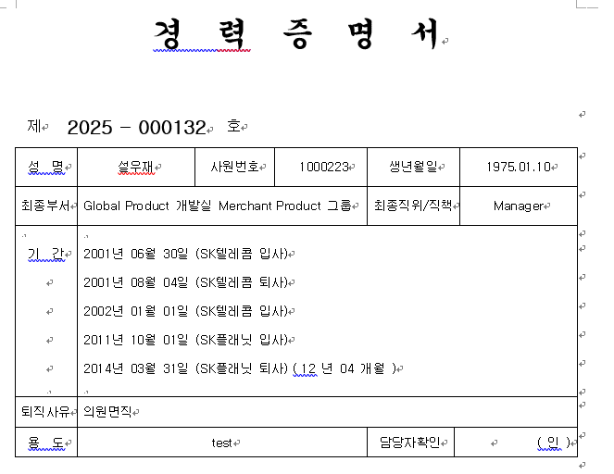

황수진 | 1000226 | 9000870 |  | => Planet 사번이 비정규직이라서 SKT 시절 정규직 이력은 경력증명서에 미출력
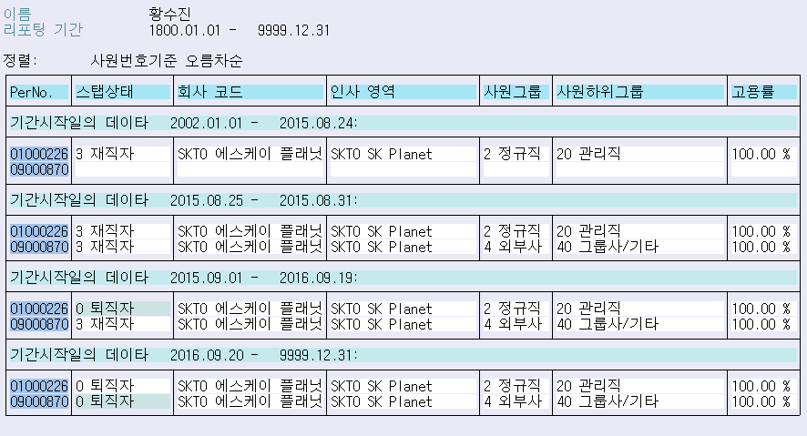
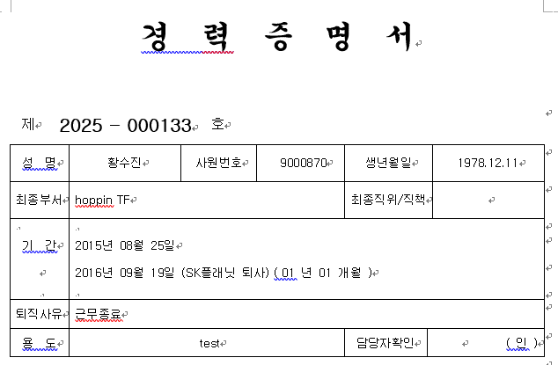

정인원 | 1104978 | 1000298
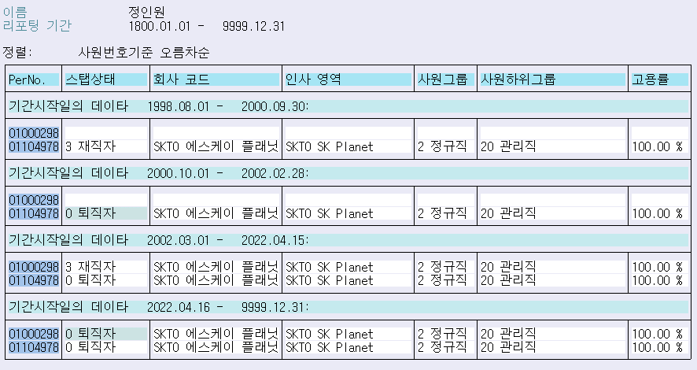
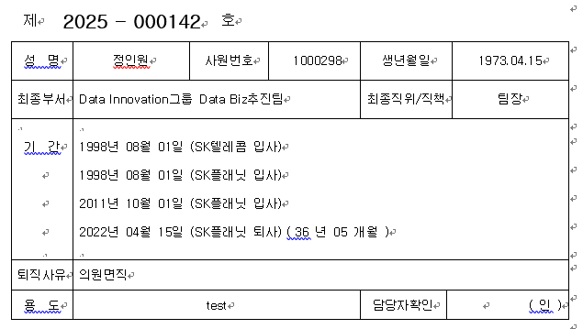

요 기존 데이터 냅두고 밑에 과거 사번에도 0016(계약요소) 데이터 추가해주면 정상적으로 나옴
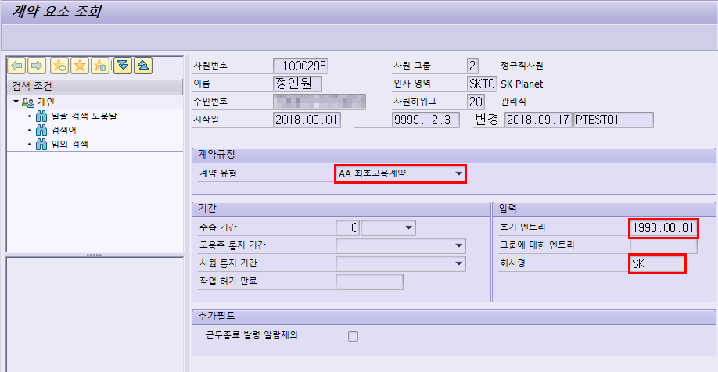
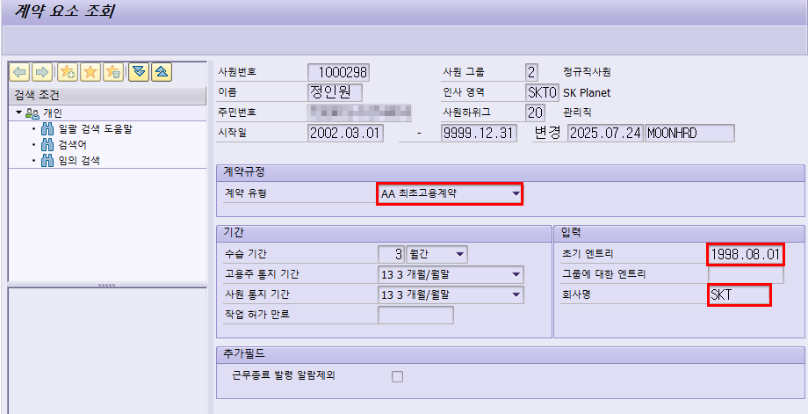

 |  |  |  |  |  |  | 아래와 같이 출력
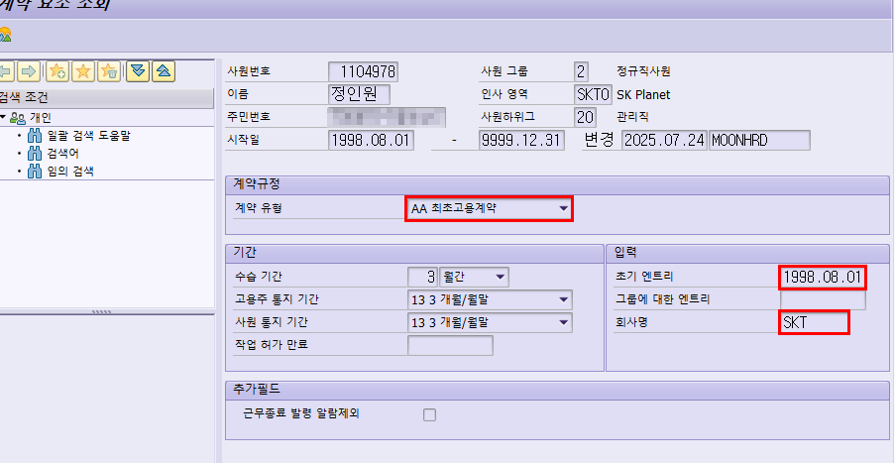
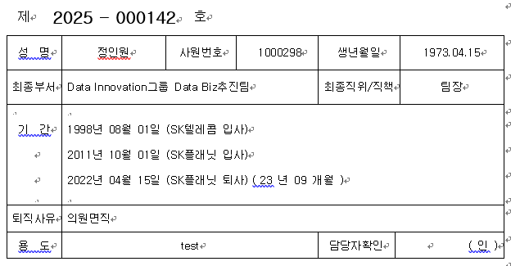

김현호 | 1000424 |  | 경력 기간은 정상
 | => 16번에 데이터 없어서 SKP로 출력되는 것으로 보임(데이터 추가 시 정상적으로 나올 것으로 생각)
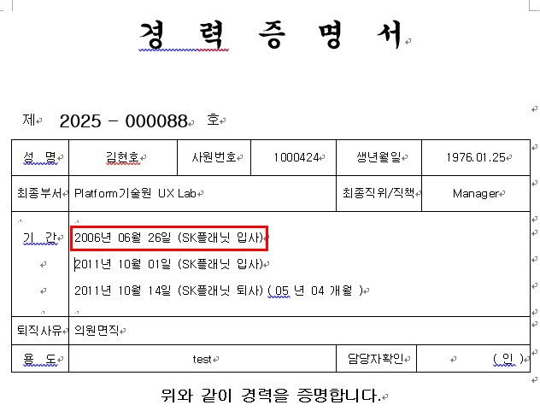
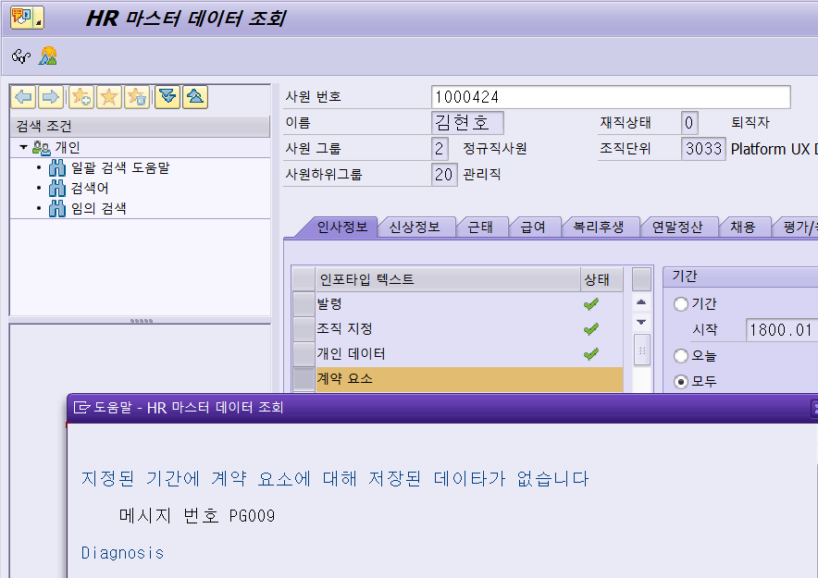

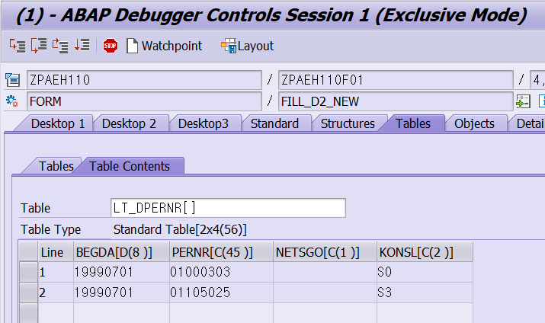

홍은순 | 1000303 | 1105025
=> 더 이후 발령난 사번에 계약요소가 SKT 최초고용계약 값이 들어있어서 이상하게 출력
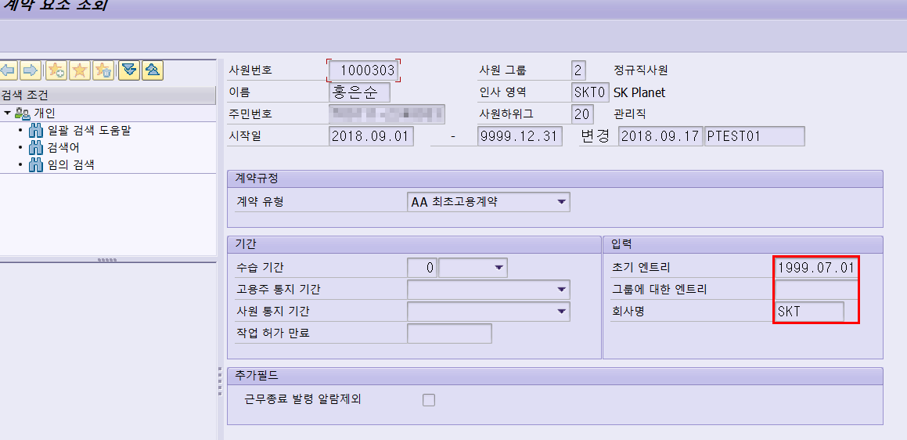
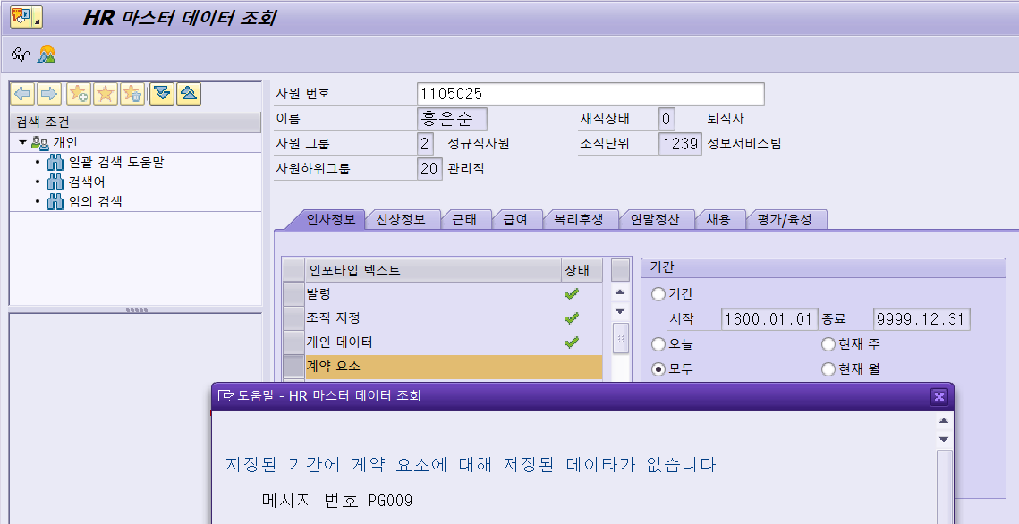

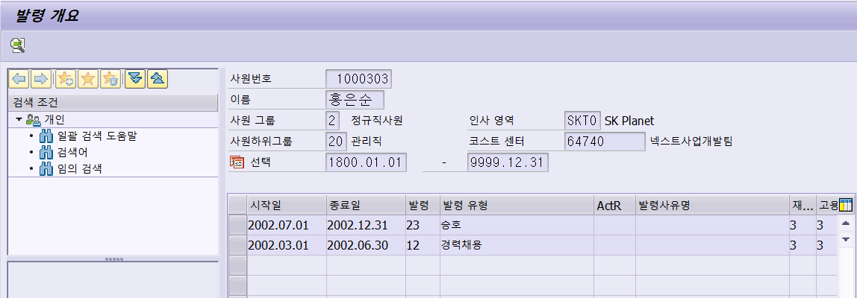
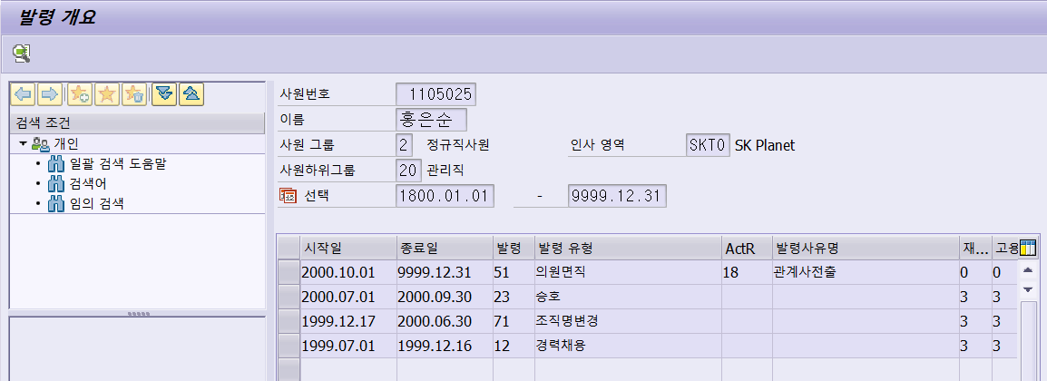

이후 사번인 1000303 사번에 저장된 인포타입 0016 -> 최초고용계약 SKT(1997.07.01)자 삭제 후 아래와 같이 초기 사번에 데이터 추가 |  |  |  |  |  |  |  |  | 그랬더니 더 이상함
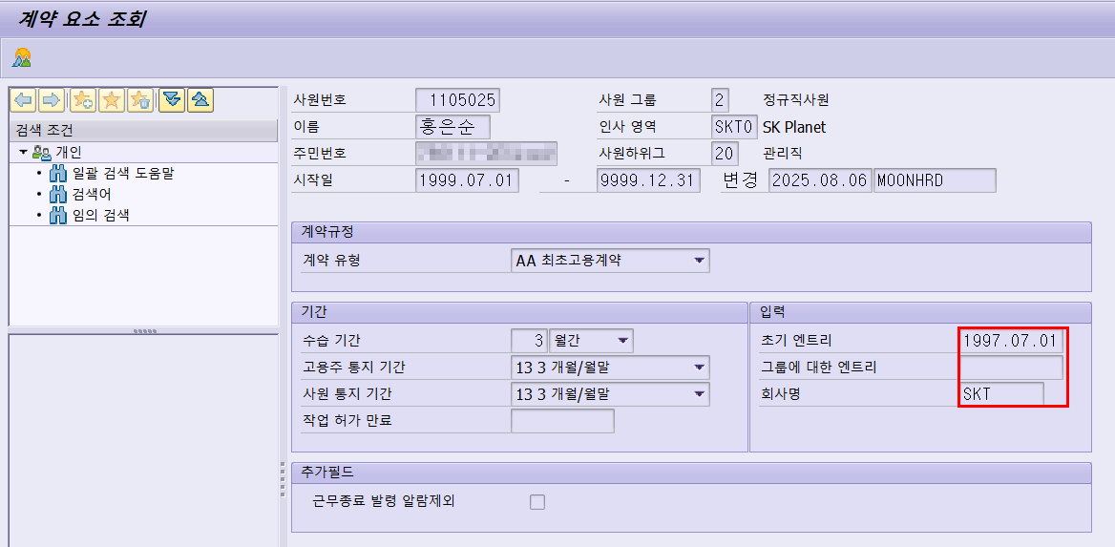
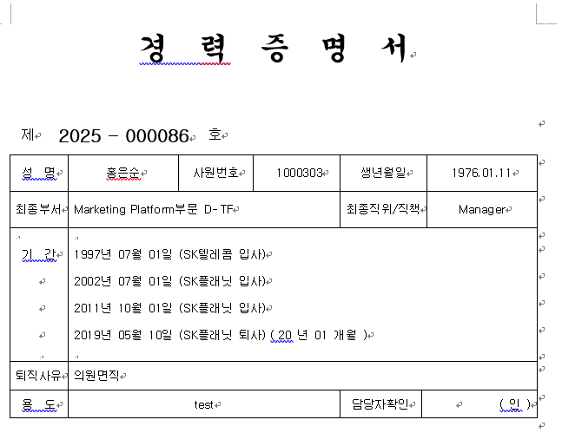

1000303, 1105025 두개 사번에 인포타입 0016 -> 최초고용계약 SKT(1997.07.01) 동일하게 추가
그나마 정상적으로 나오긴 하는데 왜 중간 퇴사한 이력이 이사람은 안나오는 걸까 |  |  |  |  | 이거때문인 것 같긴한데,,, 흠 |  |  | 그냥 두개 사번에 0016 인포타입 AA SKT로 동일하게 꽂고 출력되는게 제일 나은 듯,,

의문
SKT에서 SKP로 분사한 이후 현재까지 계속 재직 중이라고 한다면 경력 연수가 발급 일자 기준으로 나와야하지 않나?
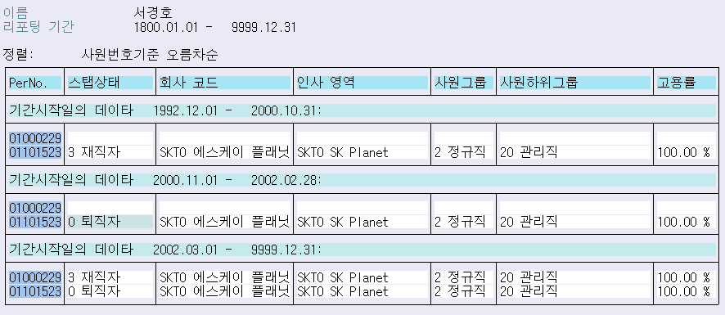
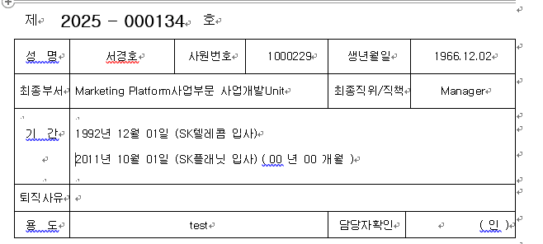

 | 1001367
 | 1002595
 | 1001474
 | 1004213
 | 1002982
 | 1001374
 | 1004531
 | 1002314

